Sheet1
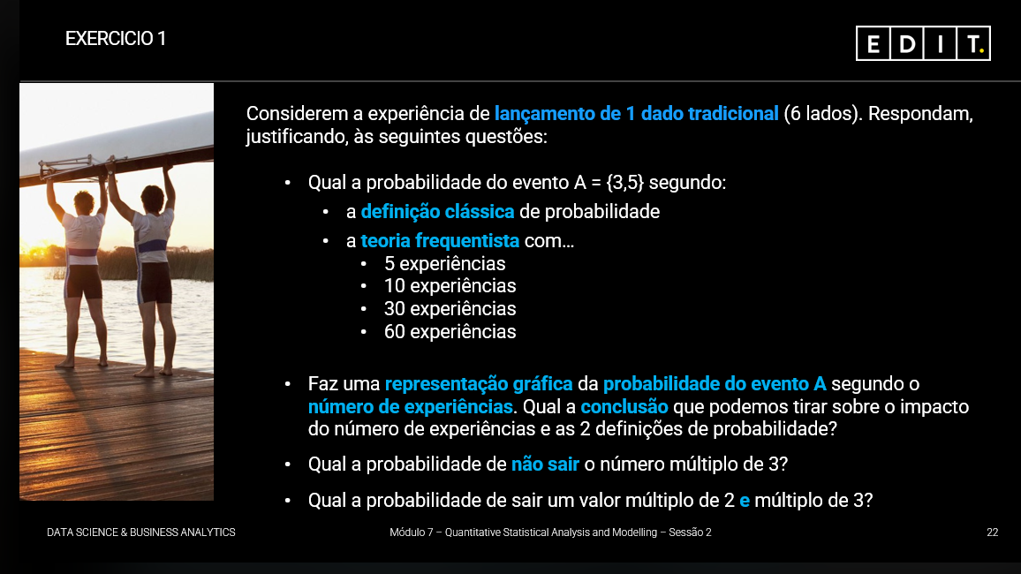
 | P(A)=1/3

 | 5 experiencias | 1 | 1 | 5 | 5 | 5
 | 10 | 4 | 4 | 1 | 2 | 1 | 6 | 4 | 2 | 6 | 1
 | 30 | 4 | 3 | 4 | 5 | 1 | 6 | 4 | 2 | 5 | 6 | 2 | 2 | 2 | 2 | 1 | 1 | 1 | 4 | 6 | 3 | 5 | 6 | 5 | 2 | 4 | 4 | 1 | 5 | 6 | 2
 | 60 | 1 | 4 | 4 | 4 | 5 | 1 | 2 | 4 | 6 | 6 | 1 | 6 | 2 | 1 | 3 | 3 | 2 | 1 | 2 | 6 | 1 | 2 | 3 | 6 | 3 | 3 | 5 | 3 | 4 | 6
 |  | 6 | 2 | 1 | 1 | 3 | 4 | 3 | 4 | 2 | 3 | 5 | 5 | 3 | 2 | 2 | 2 | 5 | 3 | 6 | 3 | 5 | 5 | 1 | 2 | 3 | 1 | 1 | 6 | 3 | 2

 |  | p1 | p2
P(A) 5 exp | 5 | 0.6 | 0.33
P(A) 10 exp | 10 | 0 | 0.33
P(A) 30 exp | 30 | 0.23333333333 | 0.33
P(A) 60 exp | 60 | 0.35 | 0.33

 | A conclusão que retiramos com a experiência é que à medida que aumentamos o numero de experiencias a probalidade tende para o valor da probabilidade da regra de laplace.

